ハードウェア構成
ハードウェア構成図

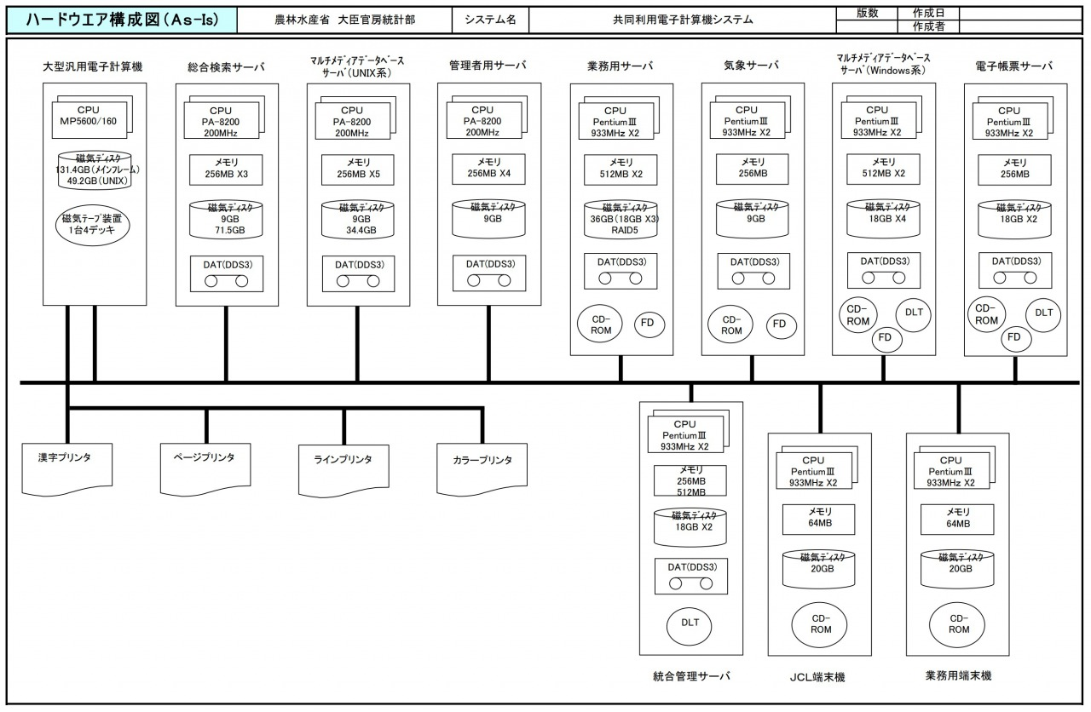

メモ
記載する内容の例
・ネットワーク 回線、ルータ、スイッチ、負荷分散装置、ファイアウォール等
・ストレージ ディスク装置、テープ装置等
・サーバー CPU、メモリ、入出力機構等

サンプル

